关系图
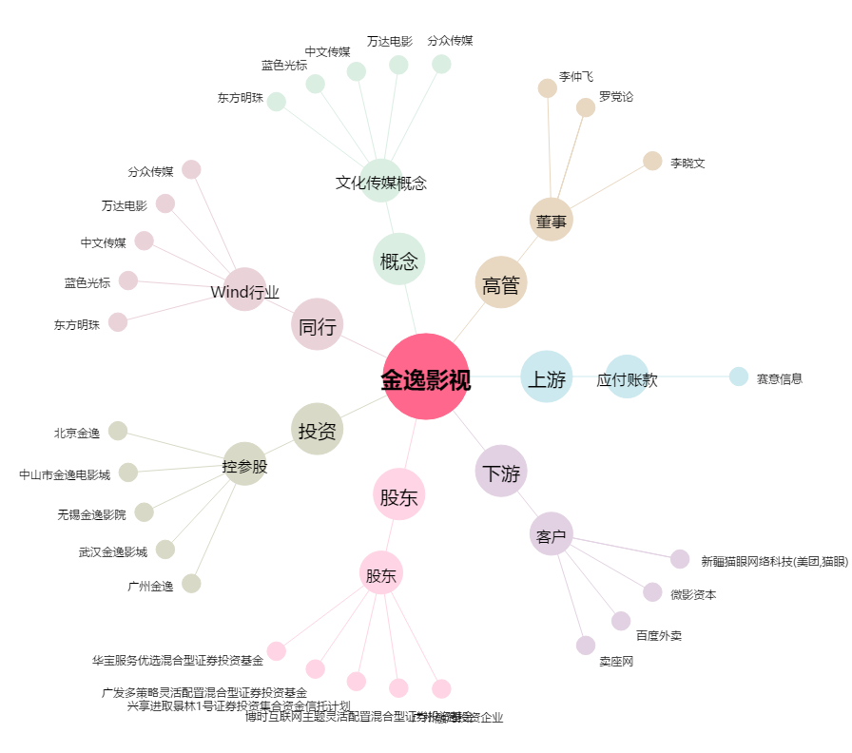
金逸影视[002905.SZ] - 关系概览图

